IN-GEP-02-02-FOR-12
 |  |  |  | NIVELES DE EFICIENCIA DEL DESEMPEÑO INDIVIDUAL PARA EL PERIODO DE PRUEBA |  |  |  |  |  |  | Fecha: | 26-Mar-2018
 |  |  |  |  |  |  |  |  |  |  | Versión: | 01.2
 |  |  |  |  |  |  |  |  |  |  | Página: | 1 de 1
 |  |  |  |  |  |  |  |  |  |  | Código: | IN-GEP-02-02 FOR-12

INSTITUCIÓN: |  | 0 |  |  | UNIDAD / PROCESO: |  | 0
APELLIDOS Y NOMBRES: |  | 0 |  |  | PUESTO INSTITUCIONAL: |  | 0
 |  |  |  |  | GRUPO OCUPACIONAL: |  | 0 |  |  |  | 0
NÚMERO DE CÉDULA: |  | 0000000000 |  |  | ROL DE PUESTO: |  | 0
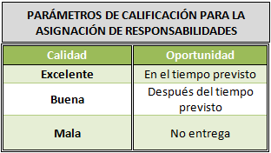
ASIGNACIÓN DE RESPONSABILIDADES |  |  |  |  | META INDIVIDUAL A CUMPLIR | META INDIVIDUAL CUMPLIDA | CALIDAD |  | OPORTUNIDAD |  | COMENTARIOS

No. | PRODUCTO INTERMEDIO

1.- | 0 |  |  |  | 0
2.- | 0 |  |  |  | 0
3.- | 0 |  |  |  | 0
4.- | 0 |  |  |  | 0
5.- | 0 |  |  |  | 0
6.- | 0 |  |  |  | 0
7.- | 0 |  |  |  | 0
8.- | 0 |  |  |  | 0
9.- | 0 |  |  |  | 0
10.- | 0 |  |  |  | 0

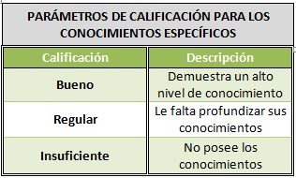
PERFIL DEL PUESTO |  |  |  |  |  |  | PUNTAJE EVALUACIÓN |  |  | COMENTARIOS

No. | CONOCIMIENTOS ESPECÍFICOS |  |  |  |  |  | B | R | I

1.- | 0
2.- | 0
3.- | 0
4.- | 0
5.- | 0
6.- | 0
7.- | 0
8.- | 0
9.- | 0
10.- | 0

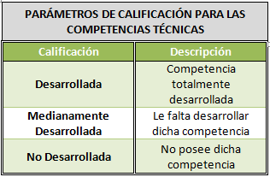
COMPETENCIAS TÉCNICAS |  |  |  |  |  |  | PUNTAJE EVALUACIÓN |  |  | COMENTARIOS

No. | COMPETENCIAS |  | NIVEL | COMPORTAMIENTO OBSERVABLE |  |  | D | MD | ND

0 | #N/A |  | #N/A | #N/A
0 | #N/A |  | #N/A | #N/A
0 | #N/A |  | #N/A | #N/A

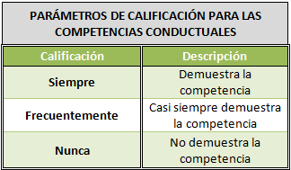
COMPETENCIAS CONDUCTUALES |  |  |  |  |  |  | PUNTAJE EVALUACIÓN |  |  | COMENTARIOS

No. | COMPETENCIAS |  | NIVEL | COMPORTAMIENTO OBSERVABLE |  |  | S | F | N

0 | #N/A |  | #N/A | #N/A
0 | #N/A |  | #N/A | #N/A
0 | #N/A |  | #N/A | #N/A
 | Fecha:

 |  |  |  | Firma del Jefe Inmediato

 |  |  | Nombre: | 0
 |  |  | No. Cédula: | 0

